页面设计
处理设计 页面设计书（布局) | 项目名称 | 业务名称 | 功能名称 | 画面名称 | 作成者 | 作成日 | 更新者 | 更新日
 | U Diary | 启动 | 启动 | 登录验证 | 孙 | 2019-02-14

概要
启动页面没有验证的时候显示。

画面构成

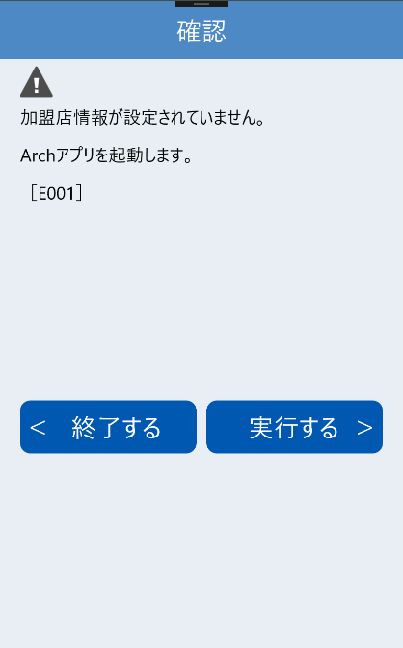

1
2

3

4

5
6

